figma
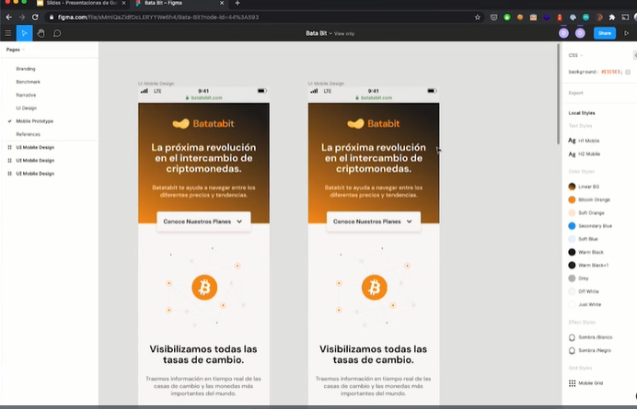
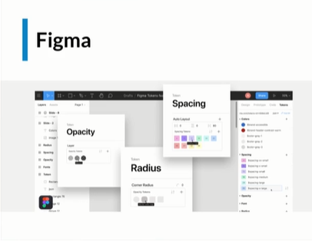
 | https://www.figma.com/file/sMmlQaZldfDcLERYYWe6h4/Bata-Bit?node-id=83%3A132

HERAMIENTO DE DISEÑADORES

arquitectura inicial
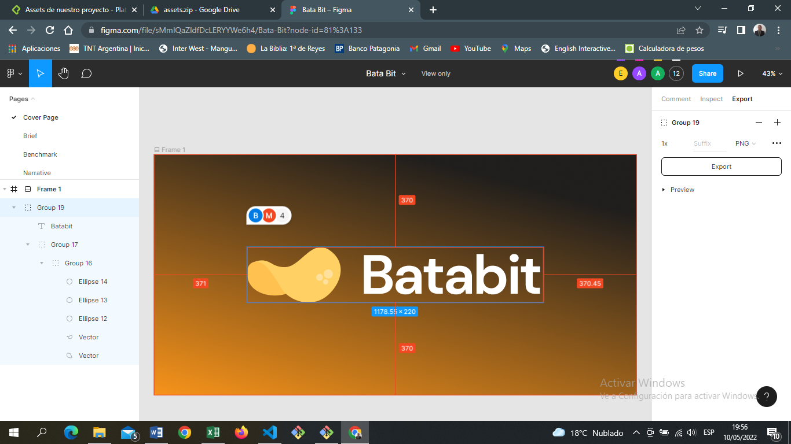

fuentes
ojo solo deben ser 2 tipos de fuentes |  | dm sans | https://www.figma.com/file/sMmlQaZldfDcLERYYWe6h4/Bata-Bit?node-id=83%3A132

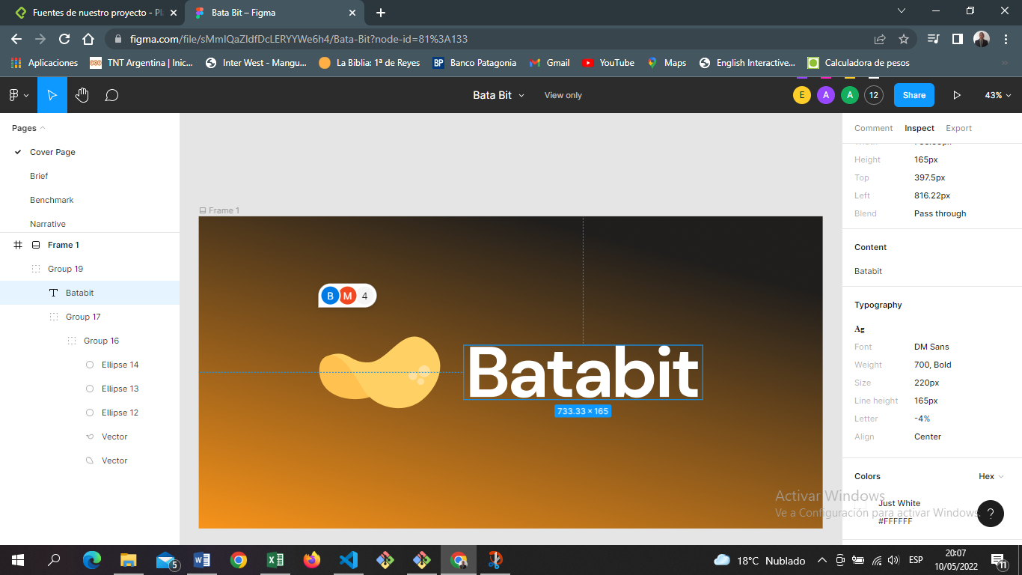

 | google fonts
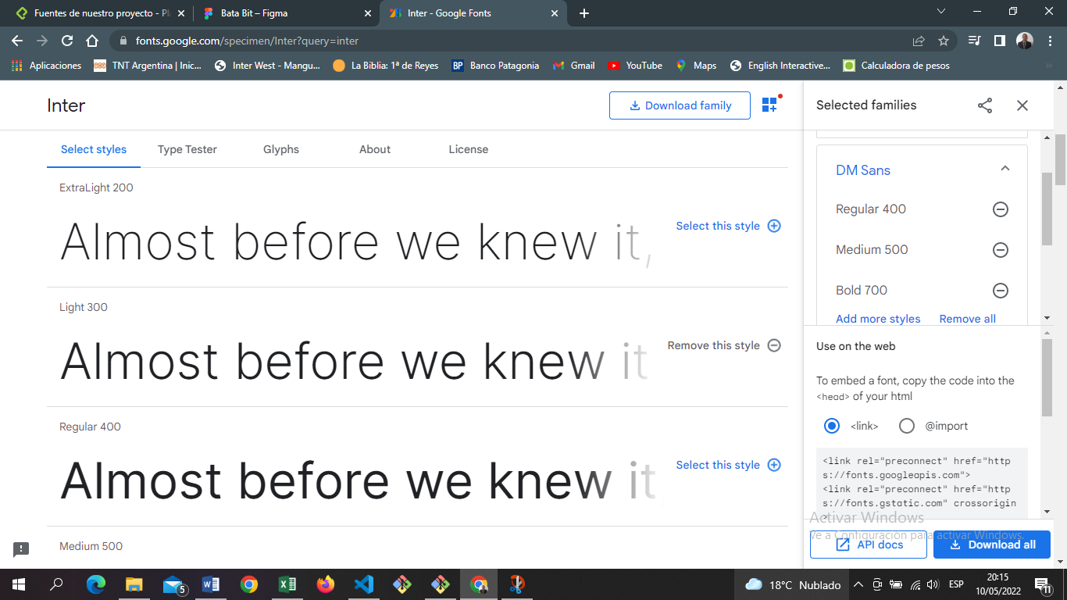

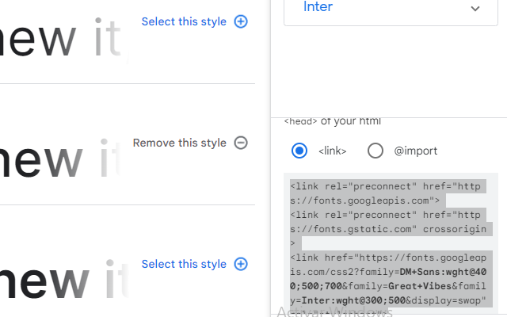

 |  |  |  | copiamos este link y lo pegamos debajo de title

estilos bases
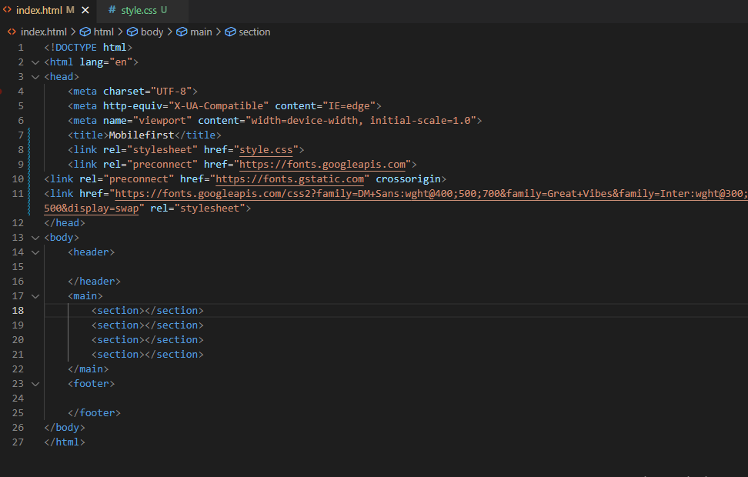
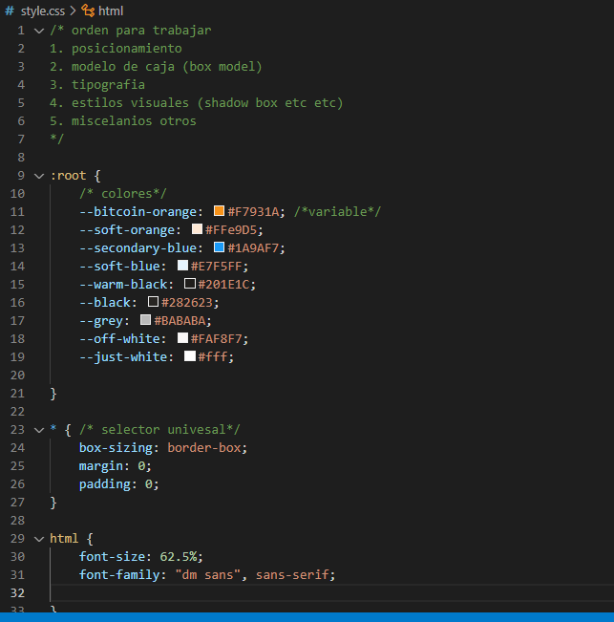

header
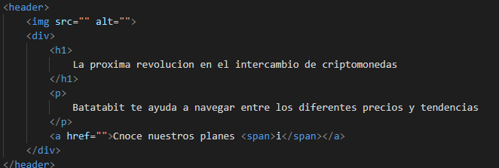
RECOMENDACIÓN; LAS PAGINAS SOLO DEBEN TENER UN TEXTO H1

 | etiqueta para icono

clases bem header
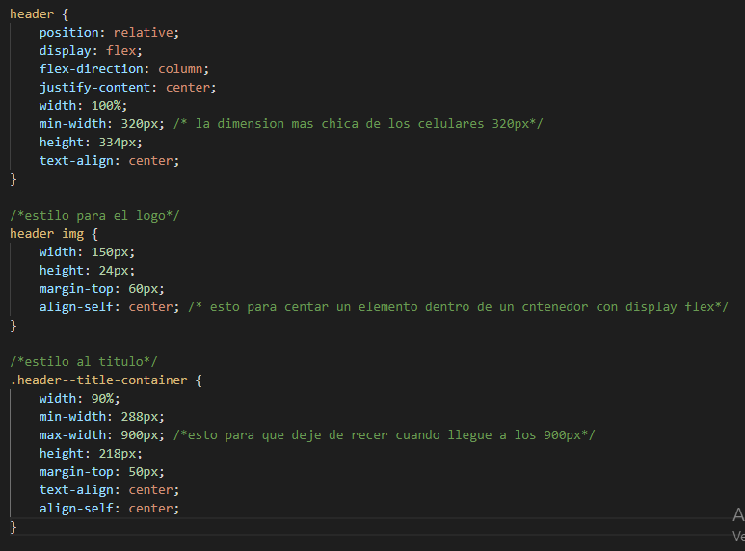

estil backraound h1
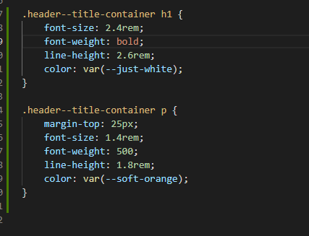
Uso de linear-gradient

boton position flotante
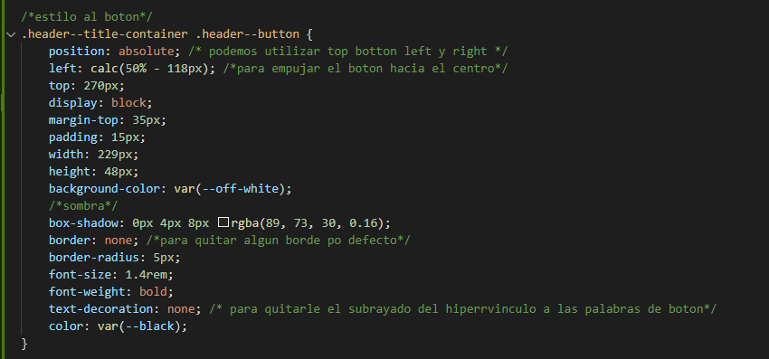
Uso de position para botón flotante | nota importante; si quieremos buscar un archivo de una carpeta a otra utilizar;
 | ../

secc intercambio main
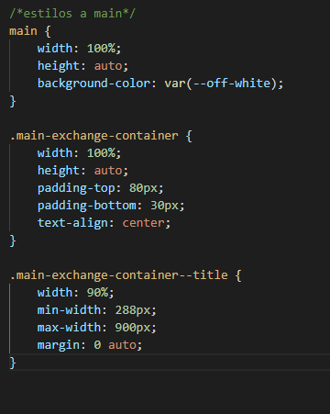
Estructura base de la sección de intercambio MAIN

img backround h2


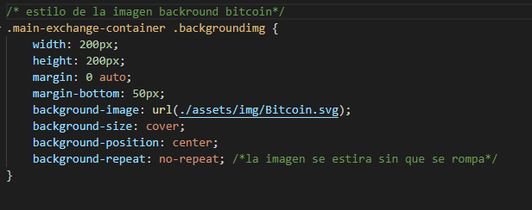
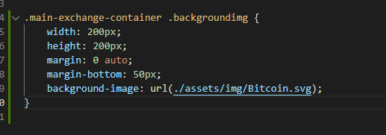

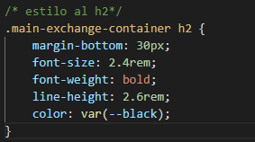
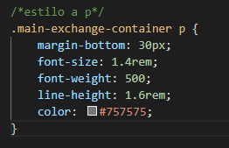

tablas
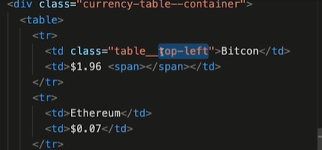

modificador especial de la tabla po eso lleva guion bajo

